1. Расчёт
$$l=\sqrt{H^{2}+{D1}^{2} }$$
Начальные данные |  |  | Определение основных характеристик
H | 90 | (км) | Расстояние до объекта l |  | 102.95630141 | (км) | 102956.30141 | (м)
D1 | 50 | (км)
$$ѱ′=1/250$$
D2 | 8 | (км) | Угловой размер ѱ' |  | 0.004 | (рад)
Dmin | 50 | (м) |  |  | 13'45'' | (мин. и сек.)
$$ѱ=Dmin/l$$
L | 270 | (мм) | Угловой размер ѱ |  | 0.00048564293118 | (рад)

$$|Гт|=ѱ′/ѱ$$
D' | 5 | (мм) | Видимое увеличение |Гт| |  | 8.2365041128

$$|Гт|=ѱ′/ѱ$$
 |  |  | Округленное вид. увел. |Гт| |  | 8

$$−Гт=ѱ′/ѱ$$
 |  |  | Вид. увел. с минусом -Гт |  | -8

$$tgω=D2/l$$
 |  |  | tgω |  | 0.077702868989 | (рад)

$$2ω=2tgω$$
 |  |  | Угловое поле в простр. предметов 2ω |  | 8.9040928982 | (град) | Внимание! Число слева только в градусах, без минут (как в методичке)!

$$2ω=2tgω$$
 |  |  | Округленное угл. поле 2ω |  | 9 | (град)

$tgω$' $=Гт∗tgω$
 |  |  | Габаритный расчет
 |  |  | 1. Определение углового поля окуляра
 |  |  | tgω' |  | 0.62162295191 | (рад)

$$2ω′=2tgω′$$
 |  |  | Угловое поле окуляра 2ω' |  | 71.232743186 | (град) | Внимание! Число слева только в градусах, без минут (как в методичке)!

$$f^{′}ок=\frac{L}{1−Гт}$$
 |  |  | 2. Определение фокусного расстояния окуляра
 |  |  | Фокусное расстояние окуляра f'ок |  | 30 | (мм)

$$f′об=−Гт∗f′ок$$
 |  |  | 3. Определение фокусного расстояния объектива
 |  |  | Фокусное расстояние объектива f'об |  | 240 | (мм)

$$D=|Гт|∗D′$$
 |  |  | 4. Вычисление диаметра входного зрачка
 |  |  | Диаметр входного зрачка D |  | 40 | (мм)

$$\text{ϴ}=arctg\frac{H}{D1}$$
 |  |  | 5. Габаритный расчет призмы
 |  |  | Угол к горизонту ϴ |  | 1.0636978224 | (рад)
 |  |  |  |  | 60.945395901 | (град) | Внимание! Число слева только в градусах, без минут (как в методичке)!
$$\text{a}=ЧИСЛО∗D_{пр}$$
 |  |  | Число перед Dпр в а призмы |  | 1 |  | Примеры призм для расчета можно найти на втором листе этого файла.

$$\text{c}=ЧИСЛО∗D_{пр}$$
 |  |  | Число перед Dпр в c призмы |  | 2

$$\text{h}=ЧИСЛО∗D_{пр}$$
 |  |  | Число перед Dпр в h призмы |  | 1.094

$$\text{d}=ЧИСЛО∗D_{пр}$$
 |  |  | Число перед Dпр в d призмы |  | 2.646
$${\overline{e}}_{2}=\frac{−{f^{′}}_{ок}^{2}△}{1000}$$
 |  |  | Расстояние от фок. плоск. окуляра до призмы |  | для 1 дптр | -0.9 | (мм)
$${\overline{e}}_{2}$$
 |  |  |  |  | для 10 дптр | -9 | (мм)

 |  |  |  |  | для 20 дптр | -18 | (мм)

$${\overline{e}}_{2}=\frac{−{f^{′}}_{ок}^{2}△}{1000}$$
 |  |  | Расстояние от фок. плоск. окуляра до призмы |  | 14 | -12.6 | (мм) | Здесь надо выбрать число дптр между 10 и 20 (в методичке, например, 14).
$${\overline{e}}_{2}$$
$$e_{2}$$
$$e_{2}={−\overline{e}}_{2}$$
 |  |  |  |  | 12.6 | (мм)

$$h_{1}=\frac{D}{2}$$
 |  |  | h1 |  | 20 | (мм)

$$tgσ_{2}=h_{1}∗Ф_{1}$$
 |  |  | tgσ2 |  | 0.083333333333 |  | Ф1 (оптическая сила компонента 1) - это дробь, в числителе которой 1, а в знаменателе фокусн. расст. объектива.

 |  |  | Коэф. виньетирования kω | kω | 0.5 |  | Хз откуда берем коэф. виньетирования, но в методичке 0,5.

$$m_{1}=\frac{k_{ω}∗D}{2}$$
 |  |  | m1 |  | 10 | (мм)

$$tgω_{2}=tgω_{1}+{m_{1}Ф}_{1}$$
 |  |  | tgω2 |  | -0.036036202322

$${D′}_{2}=2(e_{2}tgω_{2}−{f^{′}}_{об}tgω_{1})$$
 |  |  | Диаметр отверстия на вх. грани призмы D'2 |  |  | 36.389264816 | (мм)

$$s′=\frac{{D′}_{2}}{2tgω_{2}}$$
 |  |  | s' |  | -504.8987195 | (мм)

 |  |  | Показатель преломления ne | ne | 1.5183 |  | Выбираем в зависимости от стекла призмы, которые можно найти на третьем листе этого файла (в методичке К8).

$${D′}_{1}=\frac{2n_{e}e_{2}tgσ_{2}}{n_{e}−2ktgσ_{2}}$$
 |  |  | D'1 |  | 2.9596491228 | (мм)

$${D′′}_{1}=\frac{2n_{e}s′tgω_{2}}{n_{e}−2ktgω_{2}}$$
 |  |  | D''1 |  | 32.328674632 | (мм)

 |  |  | Наибольшее из расчитанных диаметров D | D'1 или D''1 или D'2 | 36.389264816 | (мм) |  |  | D'1 | D''1 | D'2
 |  |  |  |  |  |  |  |  | 2.9596491228 | 32.328674632 | 36.389264816
 |  |  | На фаску | 3-4 мм | 3.16 | (мм)

$$D_{пр}=D_{наиб}+фаска$$
 |  |  | Dпр |  | 39.549264816 | (мм)

$$\text{a}=ЧИСЛО∗D_{пр}$$
 |  |  | а призмы |  | 39.549264816 | (мм)

$$\text{c}=ЧИСЛО∗D_{пр}$$
 |  |  | c призмы |  | 79.098529632 | (мм)

$$\text{h}=ЧИСЛО∗D_{пр}$$
 |  |  | h призмы |  | 43.266895709 | (мм)

$$\text{d}=ЧИСЛО∗D_{пр}$$
 |  |  | d призмы |  | 104.6473547 | (мм)

$$e_{1}=f_{об}^{′}−e_{2}−\frac{d}{n_{e}}$$
 |  |  | e1 |  | 158.47597003 | (мм)

$$D_{п.д.}=−2f_{об}^{′}tgω_{1}$$
 |  |  | 6. Определение диаметра полевой диафрагмы
 |  |  | Диаметр полевой диафрагмы Dп.д. |  | 37.297377115 | (мм)

$$f_{кат}^{′}$$
 |  |  | 7. Выбор окуляра
 |  |  | Фокусное расстояние по каталогу f'кат |  | 21 | (мм) | Выбираем окуляр, наиболее нам близкий по угловому полю.
$$k_{f′}=\frac{f_{ок}^{′}}{f_{кат}^{′}}$$
 |  |  | Коэф. пересчета kf' |  | 1.4285714286 | (мм)

$$S_{F}^{′}$$
 |  |  | SF |  | -13.004 | (мм) | Рассчитываем данные для выбранного окуляра в Опале.

$$S_{F′}^{′}$$
 |  |  | S'F' |  | 20.122 | (мм)

$$f_{ок}^{′}$$
 |  |  | f'ок |  | 29.926 | (мм)
$$S_{P′}^{′}=\frac{{\left(f_{ок}^{′}\right)}^{2}}{f_{об}^{′}}+S_{F′}^{′}$$
 |  |  | S'P' |  | 23.853522817 | (мм)

$${{обр S}_{P}=−S}_{P′}^{′}$$
 |  |  | SP в обратном ходе |  | -23.853522817 | (мм)

$${обр S}_{F′}^{′}=−S_{F}$$
 |  |  | S'F' в обратном ходе |  | 13.004 | (мм)

$${обр S_{F}=−S}_{F′}^{′}$$
 |  |  | SF в обратном ходе |  | -20.122 | (мм)

$$d_{8}=обр S_{F′}^{′}+e_{2}$$
 |  |  | Толщина воздушного промежутка d8 |  | 25.604 | (мм)

2. Примеры призм
АКР-60 (из методички) |  |  | АКР-45

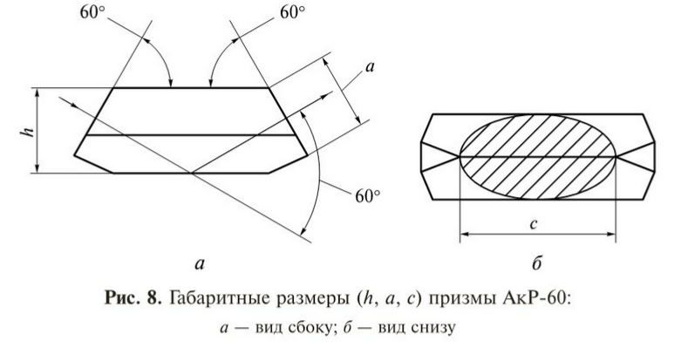
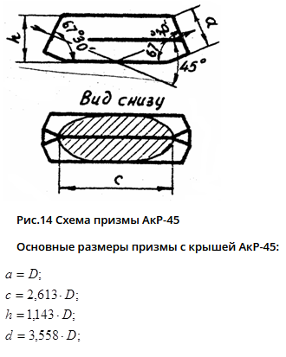

 |  | 1 |  | 1

 |  | 2 |  | 2.613

 |  | 1.094 |  | 1.143

 |  | 2.646 |  | 3.558

АКР-90
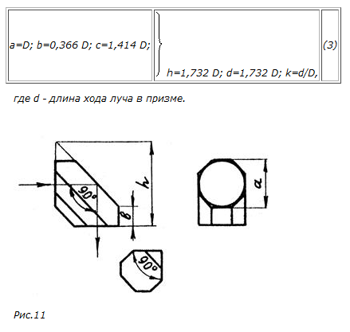

 | 1

 | 1.414

 | 1.732

 | 1.732

